상품제안서
탁상용 점착메모지(터널형) | 상품코드: S25882

 |  |  |  |  |  |  | 02-713-8555 | www.synergygift.co.kr
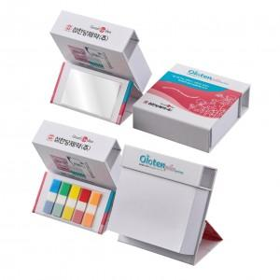

【상세/제작정보】 | <p><span style="font-size: 14pt;">※ 겉지 4도 컬러인쇄 + 내지 먹1도 인쇄 포함입니다.&nbsp;</span></p>

【인쇄/포장옵션】 | 풀칼라 / 포장불가능

【공급단가】 | 수량 | 100~ | 300~ | 500~ | 1,000~ | 3,000~
*VAT별도 | 단가 | 6,340원 | 4,290원 | 3,120원 | 2,640원 | 2,520원

【상품 URL】 | https://www.synergygift.co.kr:443/src/goods_detail.php?gdno=25882

